关系图
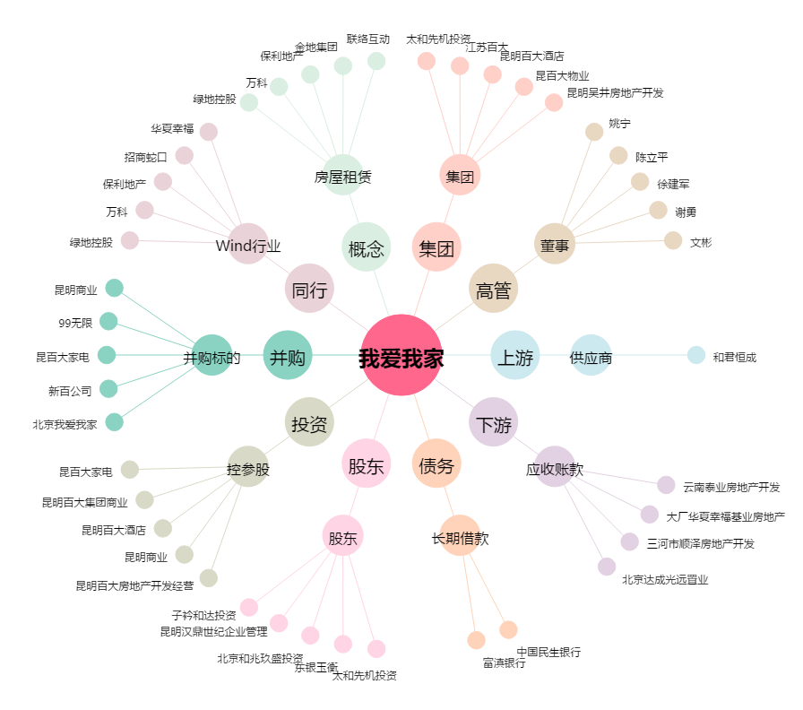
我爱我家[000560.SZ] - 关系概览图

